1.2
voltar à página inicial |  |  |  | 1 - MENUS DE NAVEGAÇÃO
 | S | N | NA
 | x |  |  | 1.2 É possível selecionar as opções e as subopções do menu quer com rato quer com teclado
 |  |  |  | Deve ser possível percorrer a estrutura de navegação quer com um dispositivo apontador quer com o teclado.

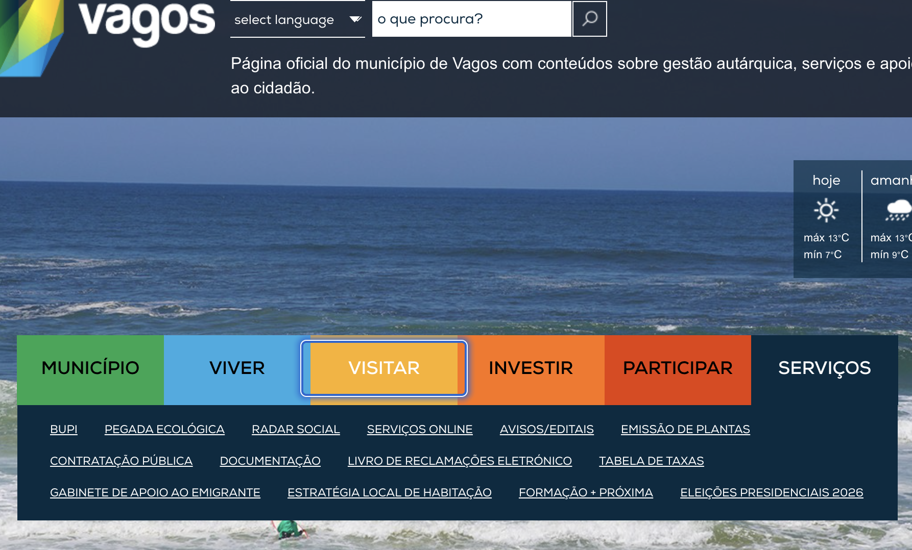
 | Listagem de evidências
 |  |  |  |  | Notas:
 |  |  |  |  | https://www.cm-vagos.pt/

2.2
voltar à página inicial |  |  |  | 2 - TÍTULOS E SUBTÍTULOS
 | S | N | NA
 | x |  |  | 2.2 Existe uma marcação hierarquizada de títulos e subtítulos na página (<h1>...<h6>)
 |  |  |  | Os títulos são empregues de forma hierárquica para melhor estruturar os conteúdos, das informações mais gerais às mais particulares. Deverão ser usados de forma consistente por todo o sítio Web.

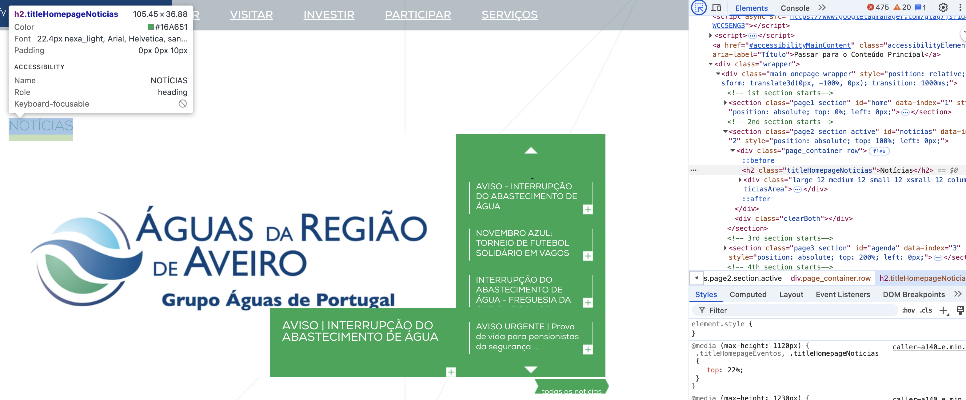
 | Listagem de evidências
 |  |  |  |  | Notas:
 |  |  |  |  | https://www.cm-vagos.pt/

3.1
voltar à página inicial |  |  |  | 3 - TABELAS DE DADOS
 | S | N | NA
 | x |  |  | 3.1 As células que constituem os cabeçalhos da tabela estão marcadas com o elemento <th>
 |  |  |  | Identificar os cabeçalhos de uma tabela ajuda a melhor identificar os eixos que caracterizam a informação em cada célula.

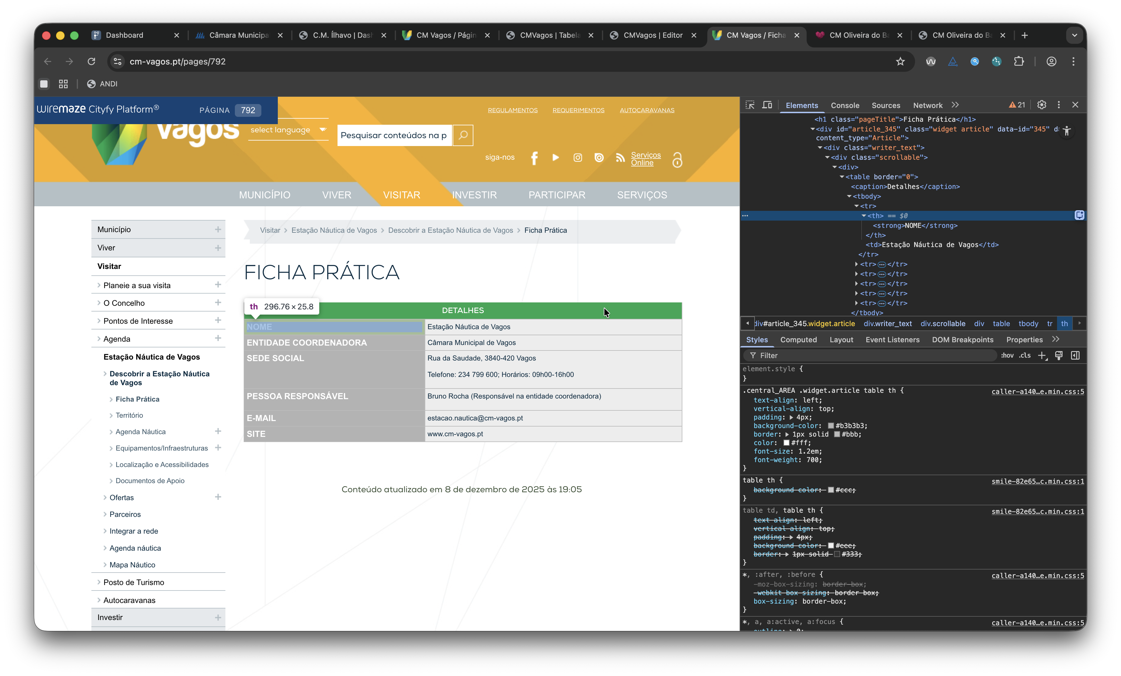
 | Listagem de evidências
 |  |  |  |  | Notas:
 |  |  |  |  | https://www.cm-vagos.pt/pages/792

3.2
voltar à página inicial |  |  |  | 3 - TABELAS DE DADOS
 | S | N | NA
 | x |  |  | 3.2 A legenda da tabela está marcada com o elemento <caption>
 |  |  |  | Todas as tabelas deverão conter uma legenda descritiva do seu conteúdo, incluindo as fontes da informação, se necessário.

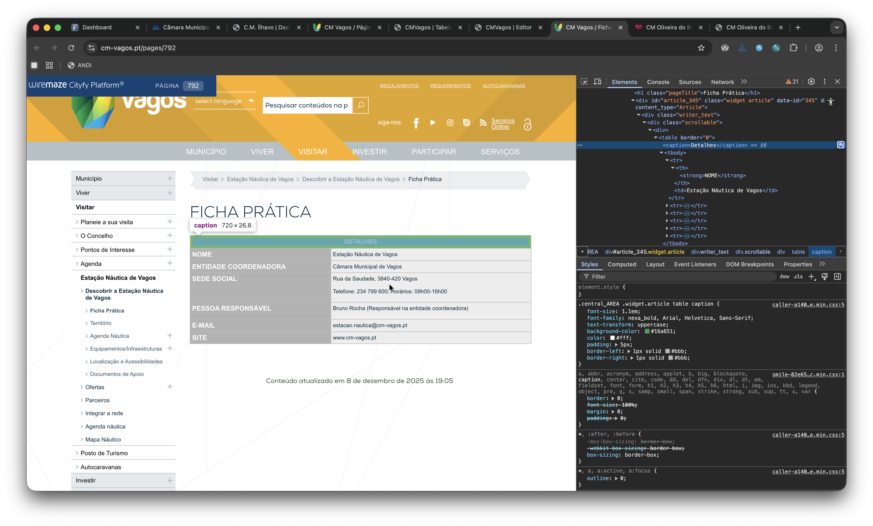
 | Listagem de evidências
 |  |  |  |  | Notas:
 |  |  |  |  | https://www.cm-vagos.pt/pages/792

4.1
voltar à página inicial |  |  |  | 4 - ESTRUTURA DA INFORMAÇÃO
 | S | N | NA
 | x |  |  | 4.1 Ao clicar com o rato na etiqueta, o cursor surge no respetivo campo de edição
 |  |  |  | De forma a tornar a seleção de campos pequenos mais fácil, a legenda deverá estar associada ao campo respetivo com o elemento <label>, pois desta forma aumenta-se a sua área clicável. Para os utilizadores de leitores de ecrã (pessoas cegas) a associação da etiqueta ao campo de edição é também fundamental.

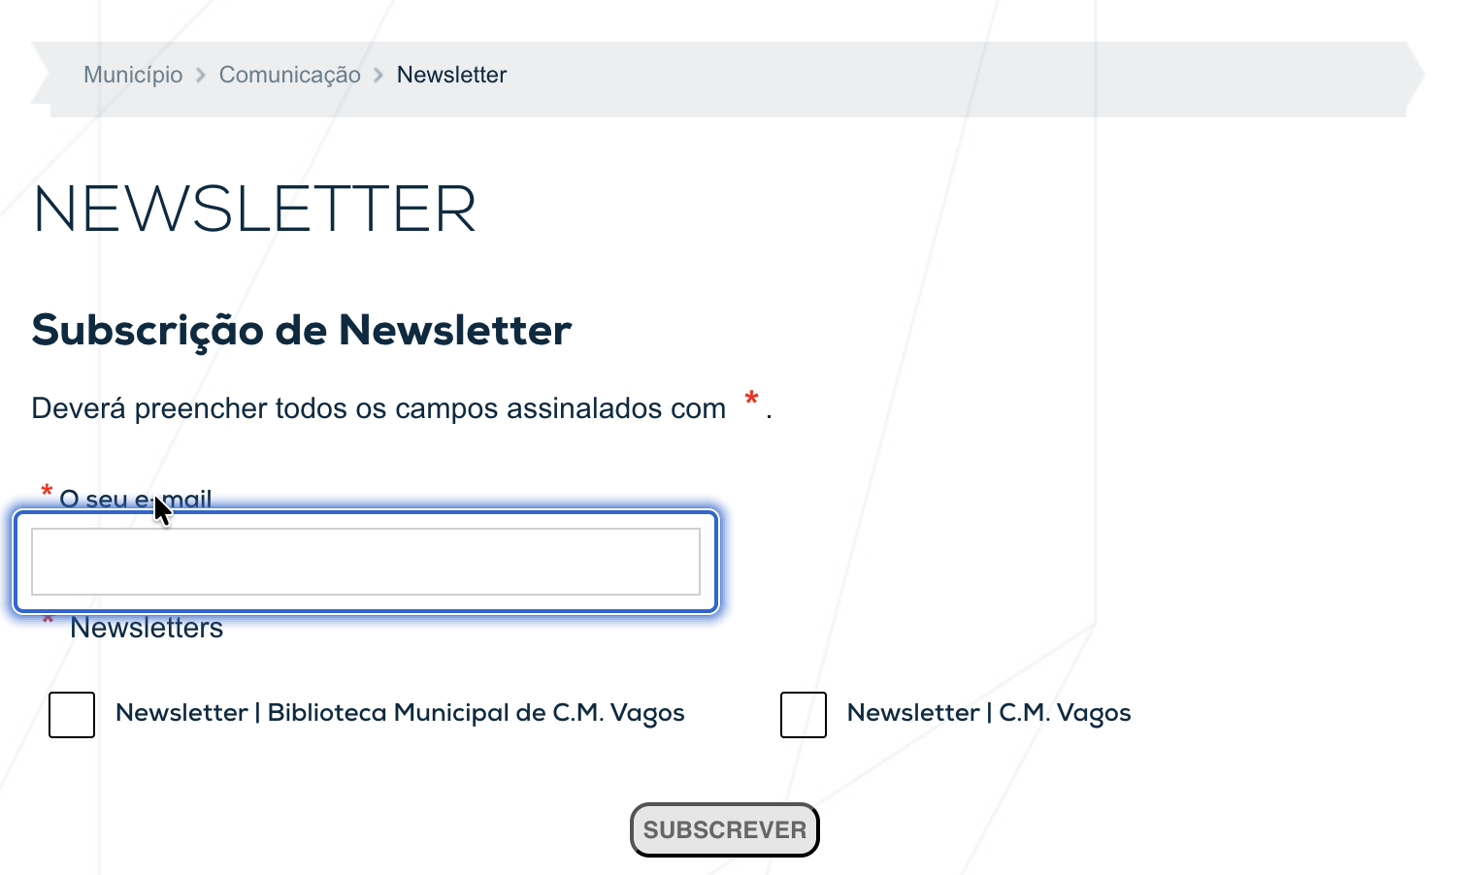
 | Listagem de evidências
 |  |  |  |  | Notas:
 |  |  |  |  | https://www.cm-vagos.pt/municipio/comunicacao/newsletter

4.3
voltar à página inicial |  |  |  | 4 - ESTRUTURA DA INFORMAÇÃO
 | S | N | NA
 | x |  |  | 4.3 É possível localizar e ler as mensagens de erro usando apenas um leitor de ecrã
 |  |  |  | Os erros identificados no decorrer do preenchimento de um formulário deverão preferencialmente ser listados de forma condensada, direcionando cada elemento da lista ao respetivo campo. Cada campo deverá associar a mensagem de erro a si próprio. As mensagens de erro deverão ser breves e claras.

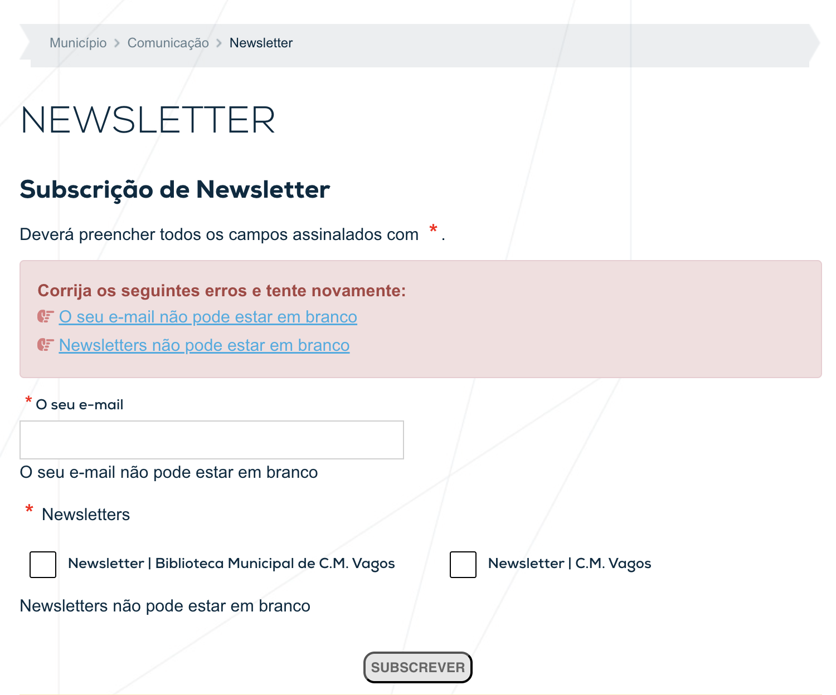
 | Listagem de evidências
 |  |  |  |  | Notas:
 |  |  |  |  | https://www.cm-vagos.pt/municipio/comunicacao/newsletter

6.1
voltar à página inicial |  |  |  | 6 - CONTRASTE
 | S | N | NA
 | x |  |  | 6.1 No corpo de um documento, o rácio de contraste entre a cor do texto normal (menor que 18 pontos ou menor que 14 pontos negrito) e a cor do fundo é superior a 4,5:1
 |  |  |  | Deve assegurar-se no corpo do documento que o rácio de contraste entre a cor do texto e a cor de fundo é, no mínimo, de 4,5:1, de forma a assegurar a sua legibilidade para utilizadores com deficiências da visão.

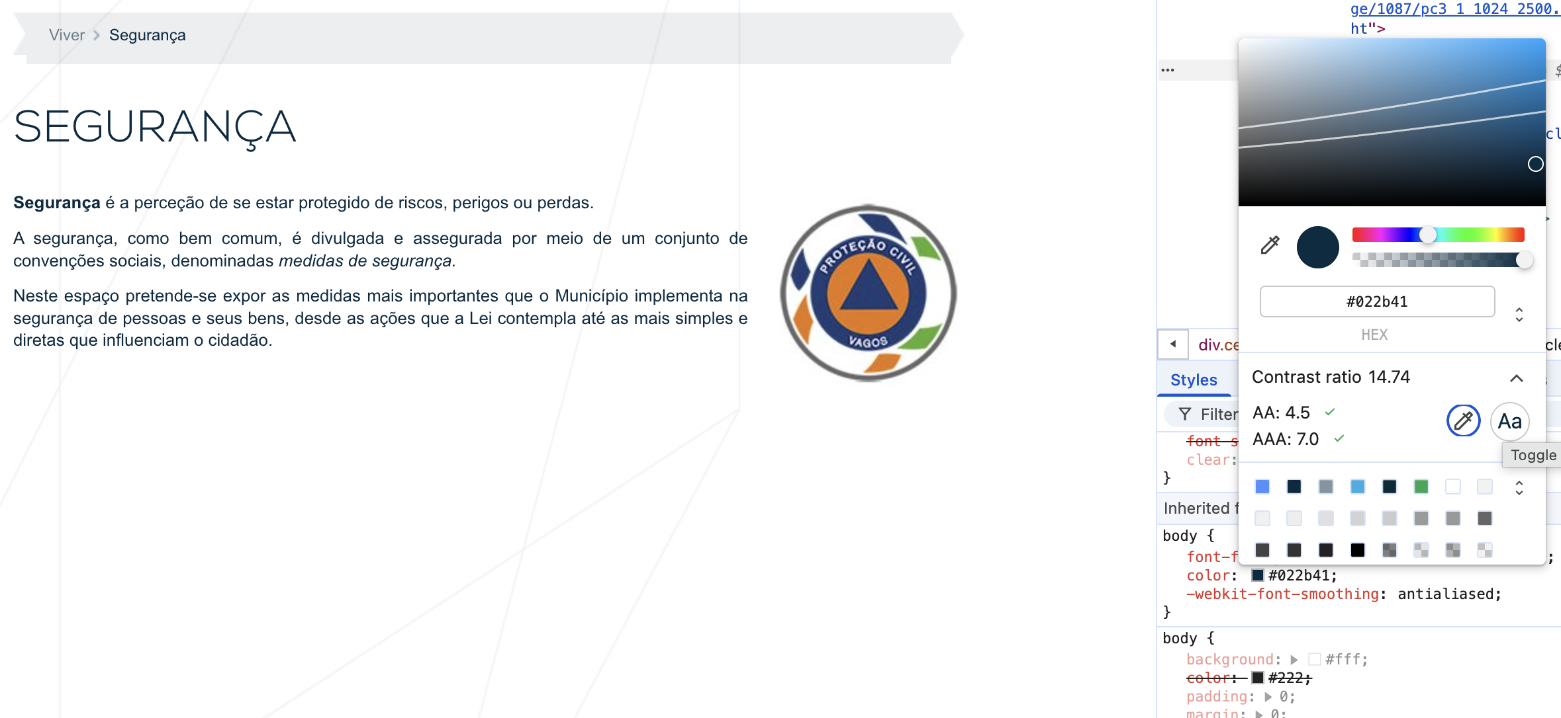
 | Listagem de evidências
 |  |  |  |  | Notas:
 |  |  |  |  | https://www.cm-vagos.pt/viver/seguranca

6.2
voltar à página inicial |  |  |  | 6 - CONTRASTE
 | S | N | NA
 | x |  |  | 6.2 O rácio de contraste entre a cor do texto de tamanho grande (maior ou igual que 18 pontos ou maior ou igual que 14 pontos negrito) e a cor do fundo é superior a 3:1
 |  |  |  | Os textos de tamanho superior a 18 pontos, ou os textos de tamanho superior a 14 pontos mas a negrito, devem assegurar um rácio de contraste mínimo de 3:1 entre a cor do texto e a cor do fundo.

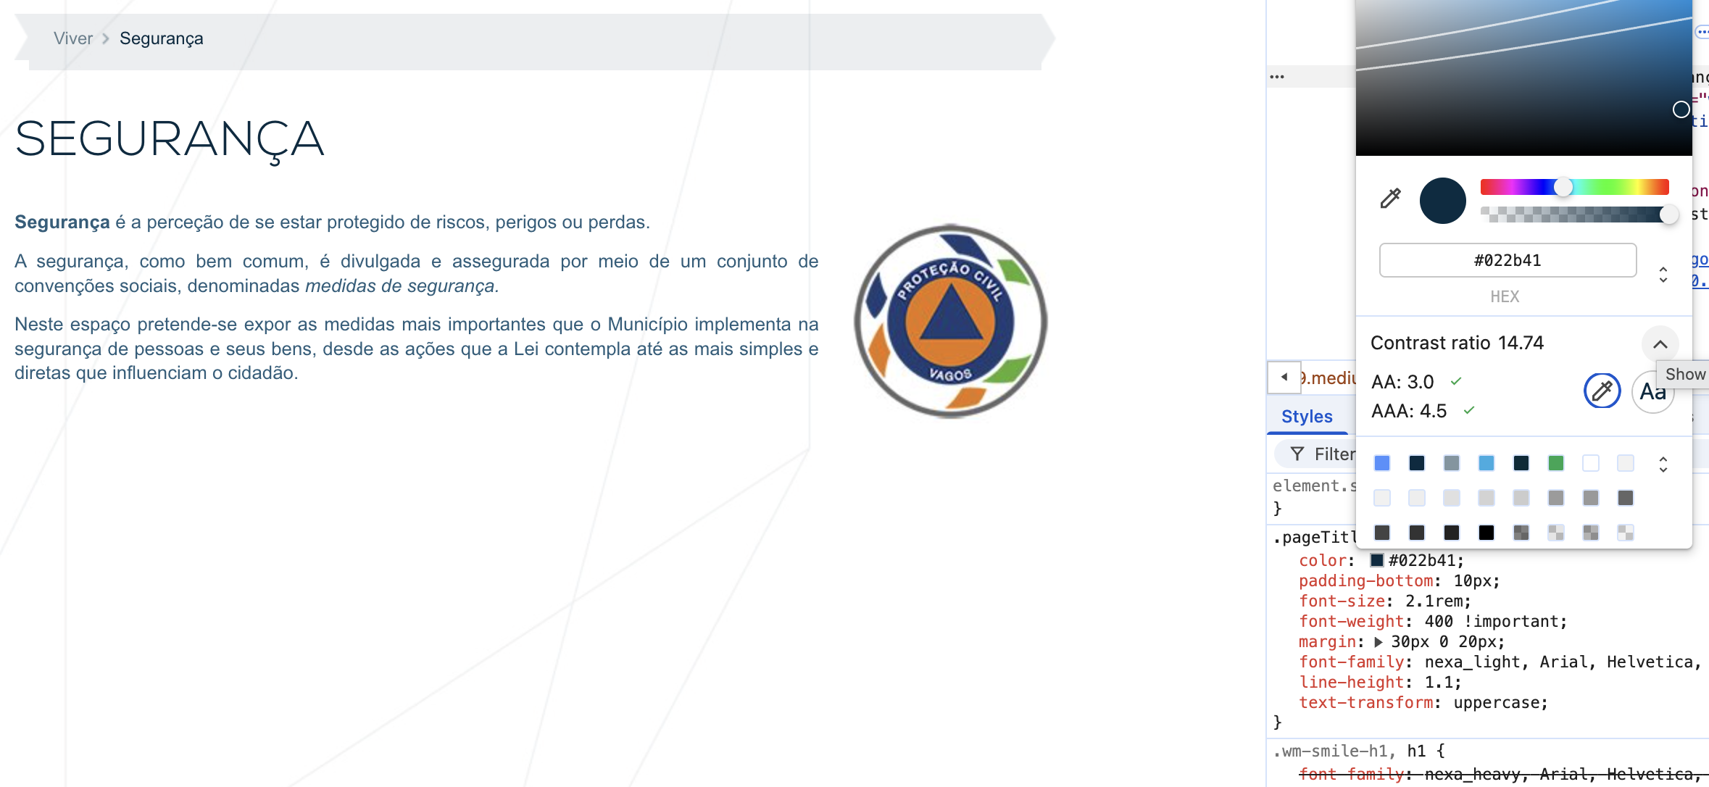
 | Listagem de evidências
 |  |  |  |  | Notas:
 |  |  |  |  | https://www.cm-vagos.pt/viver/seguranca

8.1
voltar à página inicial |  |  |  | 8 - ESTRUTURA DA PÁGINA
 | S | N | NA
 | x |  |  | 8.1 Quando se retira a CSS, todos os elementos HTML devem alinhar à esquerda
 |  |  |  | Quando se desativam todos os estilos visuais, o conteúdo da página é apresentado alinhado à esquerda e apresenta-se de forma linear.

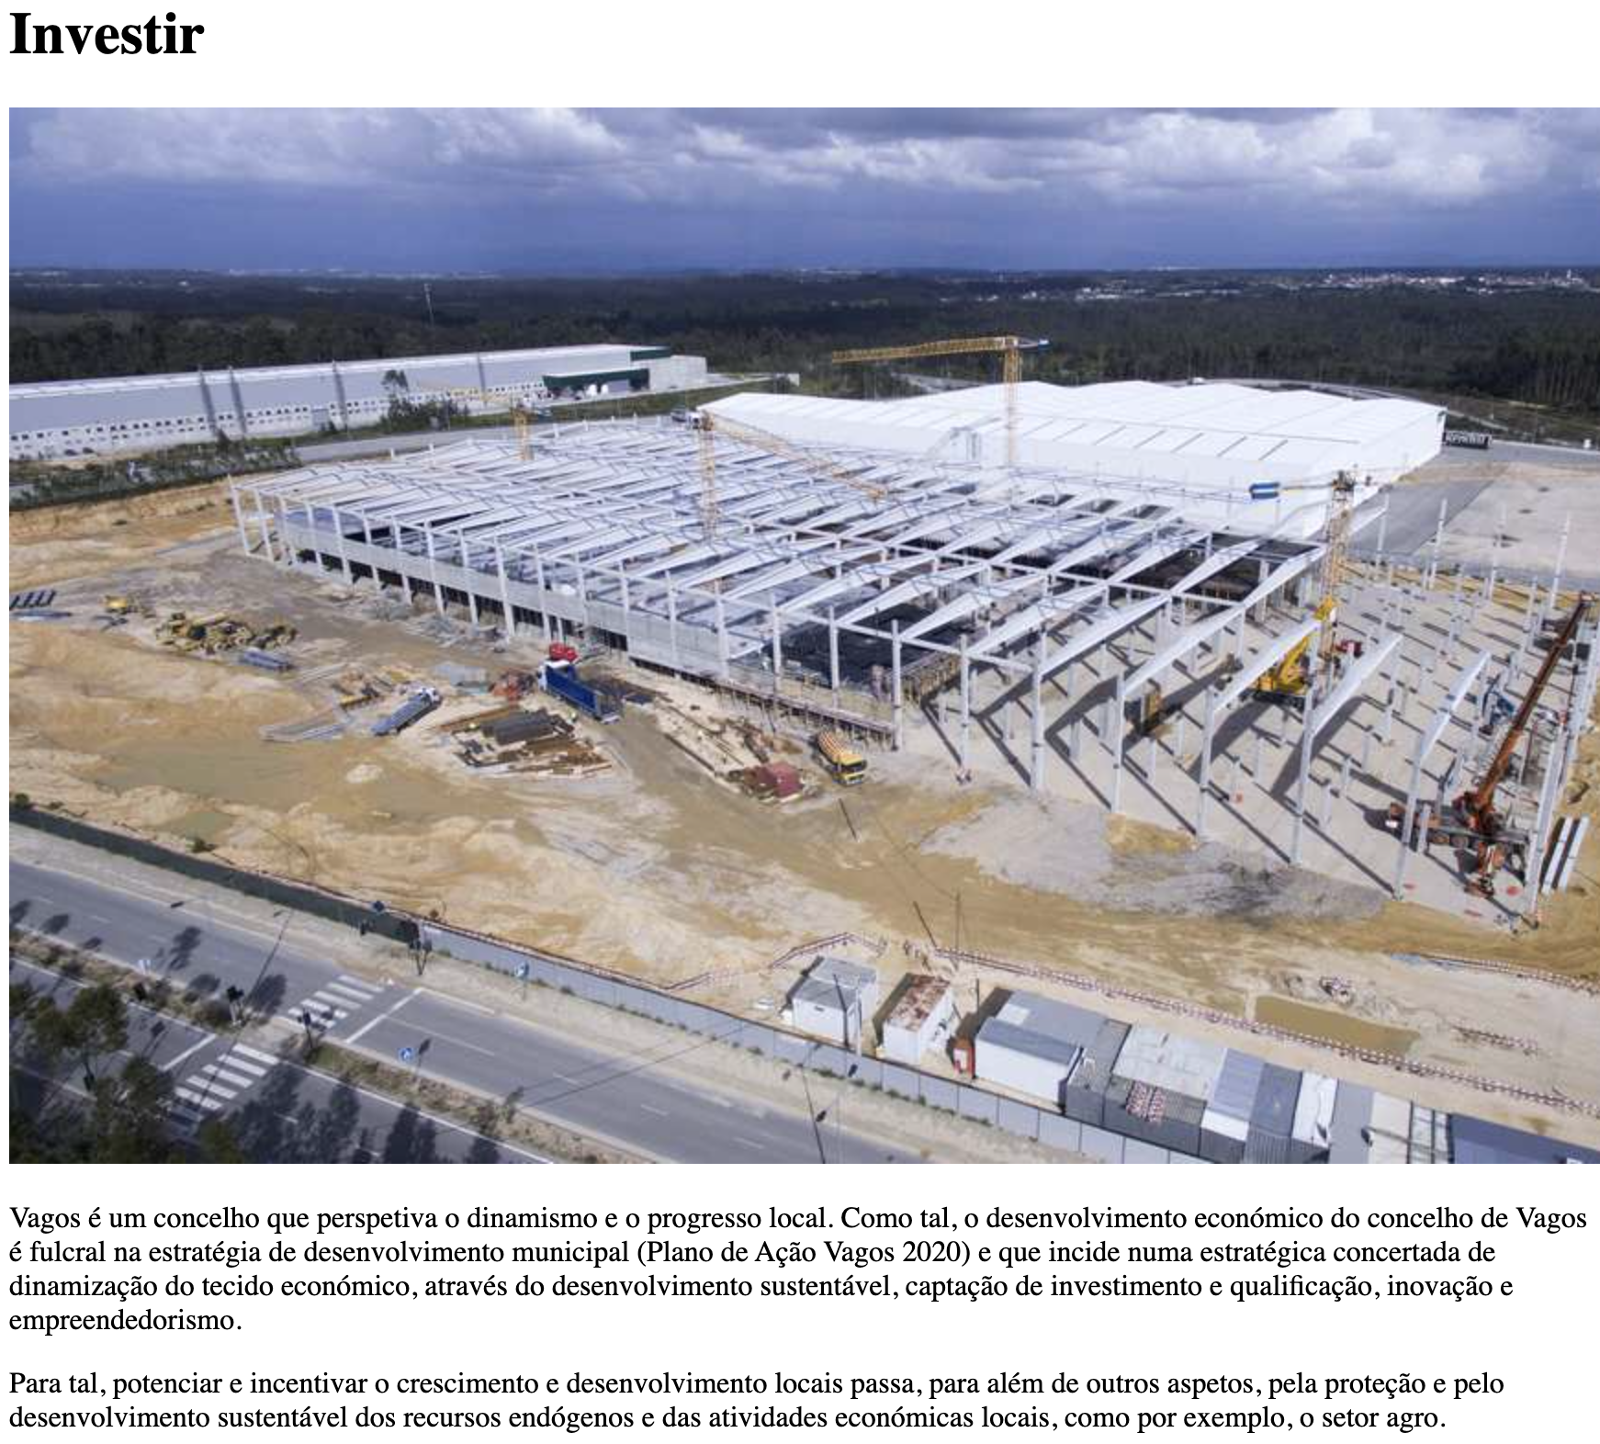
 | Listagem de evidências
 |  |  |  |  | Notas:
 |  |  |  |  | https://www.cm-vagos.pt/investir

8.2
voltar à página inicial |  |  |  | 8 - ESTRUTURA DA PÁGINA
 | S | N | NA
 | x |  |  | 8.2 Quando se retira a CSS, a informação aparece numa ordem lógica
 |  |  |  | Tendo em conta que o posicionamento de elementos no código pode não refletir a ordem visual de leitura, deve ser assegurada a ordem correta do conteúdo quando se desativam os estilos visuais.

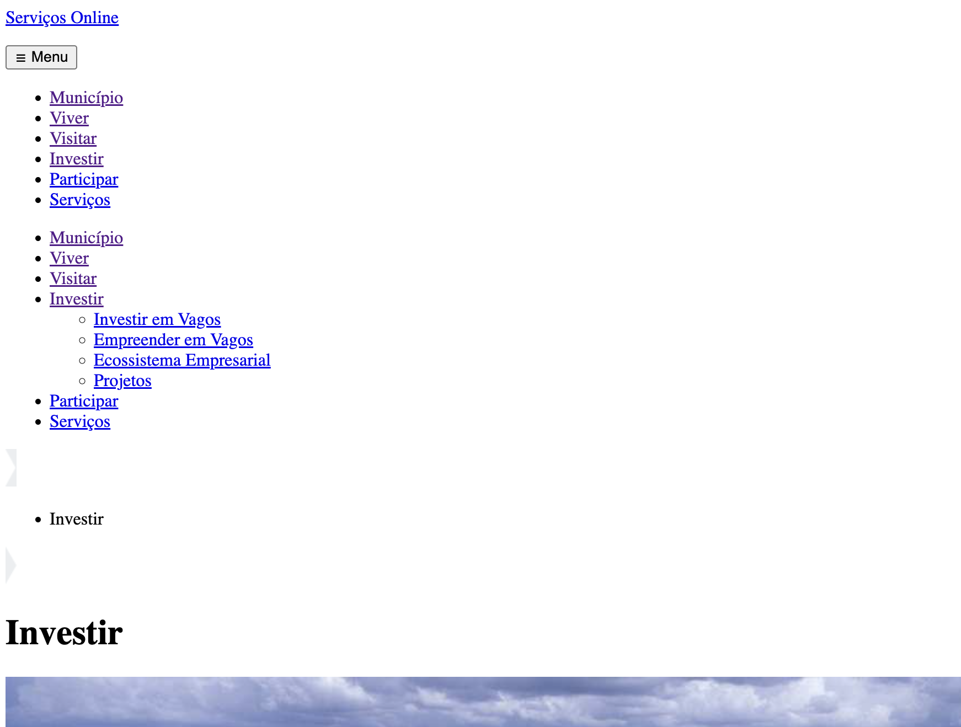
 | Listagem de evidências
 |  |  |  |  | Notas:
 |  |  |  |  | https://www.cm-vagos.pt/investir

8.5
voltar à página inicial |  |  |  | 8 - ESTRUTURA DA PÁGINA
 | S | N | NA
 | x |  |  | 8.5 A maquetização da página é feita sem recorrer ao elemento <table>
 |  |  |  | A estrutura de composição gráfica da página não é feita recorrendo a elementos de tabela mas sim a uma maior diversidade de elementos semânticos (por ex., <main>) e genéricos (por ex., <div>), que permitem a recomposição visual para diferentes tipos e dimensões de ecrã.

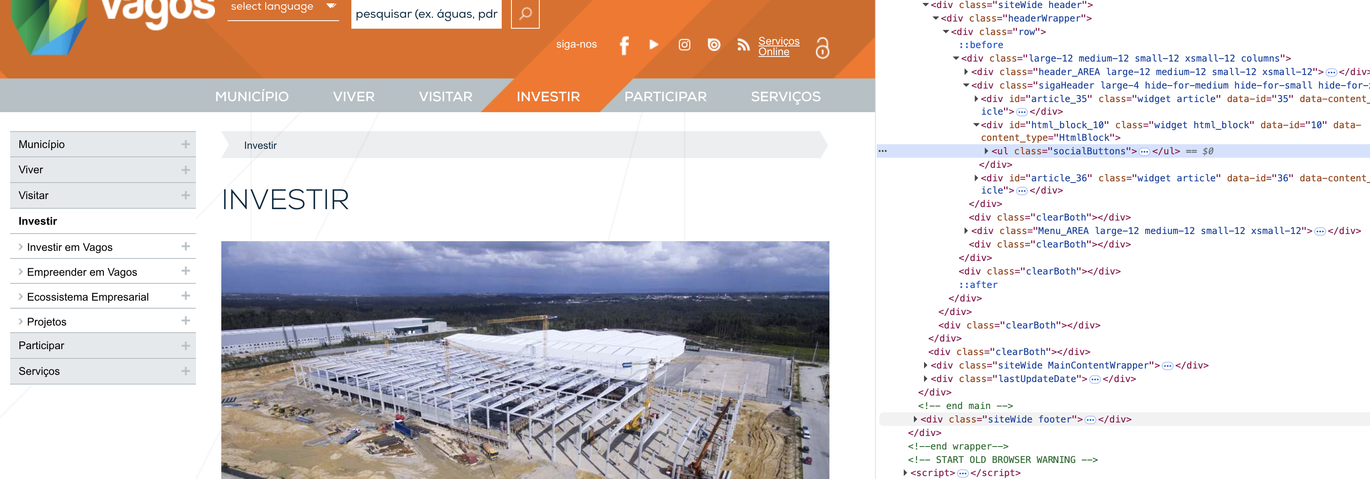
 | Listagem de evidências
 |  |  |  |  | Notas:
 |  |  |  |  | https://www.cm-vagos.pt/investir

10.1
voltar à página inicial |  |  |  | 10 - FICHEIROS PDF
 | S | N | NA
 | x |  |  | 10.1 Nos ficheiros PDF é possível, no mínimo, extrair o conteúdo textual para formato TXT
 |  |  |  | Os ficheiros PDF devem ter o seu texto inteiramente extraível para que se possa passar o respetivo conteúdo para um processador de texto sem perda de informação.

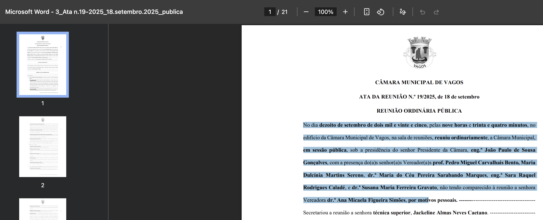
 | Listagem de evidências
 |  |  |  |  | Notas:
 |  |  |  |  | https://www.cm-vagos.pt/cmvagos/uploads/document/file/6182/ata_reuniao_no_19_25_18_setembro_2025.pdf

